bank_details
Required Information | Fill in
账户开户名： Bank Account Name: | 张健 ZHANG JIAN
开户行： Bank Name: | Bank of China ZiBO Branch | 中国银行淄博分行
账户号： Bank Account Number: | 62166 16004 00045 0241
开户行地址： Bank Address: | No 49 Lin Quan Road, Zhang Dian, ZeBo, Shan Dong Province, China | 山东省淄博市张店区柳泉路49號
银行swift code Bank Swift Code: | BKCHCNBJ500
电子邮箱： Email: | 413129973@qq.com
联系人姓名 contact name | 张健 ZHANG JIAN
联系电话： Contact Number: | 15762886961
地址： Address: | 證件地址：山东省平阴县洪范池镇苗海村203号 聯絡地址：山东省淄博市张店区大学生创业园D座806 | No. 806，building D, Hi-Tech Business Incubator, Zhangdian, Zibo, Shandong, China
邮编： Postal Code: | 255000
身份证号码： Identification Card Number (for freelance only)： | 370124198509194511

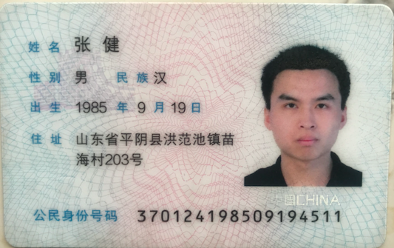 |  | 